全球地形突起度前125名的山峰
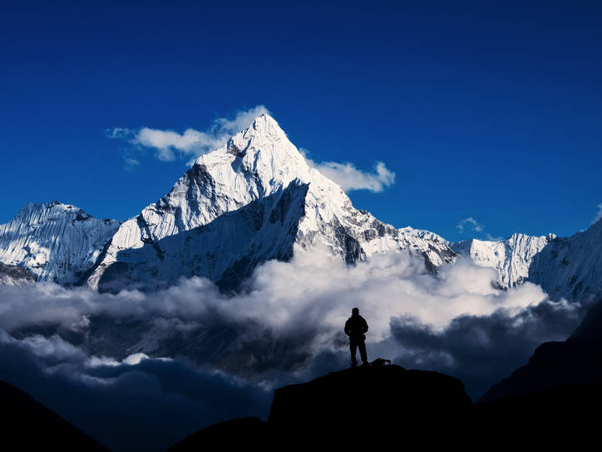
排名 | 山峰 | 等效塔高 | 海拔 | 国家
1 | K2/乔格里峰 | 1074 | 8611 | 中/巴
2 | 麦金利山 | 1038 | 6190 | 美
3 | 道拉吉里峰 | 927 | 8167 | 尼
4 | 圣艾里亚斯山 | 875 | 5489 | 美/加
5 | 拉卡波希峰 | 818 | 7788 | 巴
6 | 南迦帕尔巴特 | 806 | 8126 | 巴
7 | 楠达德维 | 743 | 7816 | 印
8 | 萨尔托洛 K10 | 709 | 7742 | 印巴
9 | 玛夏布洛姆 K1 | 706 | 7821 | 巴
10 | 克柳切夫火山 | 679 | 4750 | 俄
11 | 布洛阿特/K3 | 672 | 8051 | 中/巴
12 | 拜塔布拉克 | 664 | 7285 | 巴
= | 珠穆朗玛峰 | 664 | 8849 | 中/尼
14 | 雷尼尔山 | 638 | 4393 | 美
15 | 坎巨提峰 | 634 | 7760 | 巴
16 | 安纳普尔娜 II | 630 | 7937 | 尼
17 | 马卡鲁峰 | 627 | 8485 | 中/尼
18 | 海斯山 | 624 | 4216 | 美
19 | 干城章嘉峰 | 617 | 8586 | 尼/印
20 | 贡嘎山 | 608 | 7508 | 中
21 |  |  | 6960.8
22 |  |  | 6893
23 |  |  | 6812
24 |  |  | 6760
25 |  |  | 6720
 |  |  | 6627
 | Buni Zom（英语：Buni Zom） | 6542 | 巴基斯坦
 | 钦博拉索山 | 6263 | 厄瓜多尔
 | 迪纳利山 | 6191 | 美国
 | 洛根山 | 5959 | 加拿大
 | 乞力马扎罗山 | 5895 | 坦桑尼亚
 | 哥伦布峰 | 5700 | 哥伦比亚
 | 厄尔布鲁士山 | 5642 | 俄羅斯
 | 奧里薩巴山 | 5636 | 墨西哥
 | 德馬溫峰 | 5610 | 伊朗
 | 玉龙雪山 | 5596 | 中國
 | 博爾松山 | 5552 | 阿根廷
 | 聖埃利亞斯山 | 5489 | 加拿大 美国
 | 博格达峰 | 5445 | 中國
 | 白里塔庫巴峰 | 5410 | 哥伦比亚
 | 波波卡特佩特火山 | 5400 | 墨西哥
 | 盧卡尼亞山 | 5226 | 加拿大
 | 肯尼亚山 | 5199 | 肯尼亚
 | 亞拉拉特山 | 5137 | 土耳其
 | 斯坦利山 | 5109 | 刚果民主共和国 乌干达
 | 布萊克本火山 | 4996 | 美国
 | 玻利瓦尔峰 | 4981 | 委內瑞拉
 | 塔爾加爾峰 | 4979 | 哈萨克斯坦
 | 九顶山 | 4969 | 中國
 | 文森山 | 4892 | 南极洲
 | Tomort（英语：Tomort） | 4886 | 中國
 | 查亞峰 | 4884 | 印度尼西亞
 | 撒巴蘭火山 | 4811 | 伊朗
 | 勃朗峰 | 4808 | 義大利 法國
 | 克柳切夫火山 | 4750 | 俄羅斯
 | 費爾韋瑟山 | 4671 | 加拿大 美国
 | 梅魯火山 | 4565 | 坦桑尼亚
 | 拉斯·达善峰 | 4550 | 衣索比亞
 | 威廉峰 | 4509 | 巴布亚新几内亚
 | 卡里辛比火山 | 4507 | 刚果民主共和国 卢旺达
 | 別盧哈山 | 4506 | 哈萨克斯坦 俄羅斯
 | 惠特尼峰 | 4418 | 美国
 | 雷尼尔山 | 4393 | 美国
 | 沙斯塔山 | 4317 | 美国
 | 塔胡木耳科火山 | 4220 | 危地马拉
 | 海斯山 | 4216 | 美国
 | 茂纳凯亚火山 | 4205 | 美国
 | 图卜卡勒峰 | 4167 | 摩洛哥
 | Mount Boising | 4150 | 巴布亚新几内亚
 | El Mela（英语：El Mela） | 4150 | 阿根廷
 | 京那巴鲁山 | 4095 | 马来西亚
 | 聖巴倫廷山 | 4058 | 智利
 | 喀麥隆火山 | 4040 | 喀麦隆
 | 沃丁頓山 | 4019 | 加拿大
 | 馬庫斯貝克峰 | 3991 | 美国
 | 罗布森山 | 3959 | 加拿大
 | 玉山 | 3952 | 臺灣
 | 塔夫坦火山 | 3941 | 伊朗
 | 木斯岛 | 3840 | 中國 哈萨克斯坦
 | Mount Saramati（英语：Mount Saramati） | 3826 | 印度 緬甸
 | 奇里波峰 | 3820 | 哥斯达黎加
 | 葛林芝火山 | 3805 | 印度尼西亞
 | 埃里伯斯火山 | 3794 | 南极洲
 | 富士山 | 3776 | 日本
 | 林賈尼火山 | 3726 | 印度尼西亞
 | 庫克山 | 3724 | 新西兰
 | 泰德峰 | 3715 | 西班牙
 | 聖洛倫索峰 | 3706 | 阿根廷 智利
 | 贡比约恩山 | 3694 | 格陵兰
 | 塞梅魯火山 | 3676 | 印度尼西亞
 | Mount Suckling（英语：Mount Suckling） | 3676 | 巴布亚新几内亚
 | 納比沙伊卜山 | 3666 | 葉門
 | 勞塔羅火山 | 3623 | 智利
 | 伊欽斯基火山 | 3607 | 俄羅斯
 | Monarch Mountain（英语：Monarch Mountain） | 3555 | 加拿大
 | 穆拉森山 | 3479 | 西班牙
 | 蘭特馬里奧山 | 3478 | 印度尼西亞
 | 勒塞爾火山 | 3466 | 印度尼西亞
 | 科里亞克火山 | 3456 | 俄羅斯
 | 库西山 | 3445 | 乍得
 | 士拉末火山 | 3428 | 印度尼西亞
 | 阿内托峰 | 3404 | 西班牙
 | 阿朱那-維利朗火山 | 3339 | 印度尼西亞
 | 拉翁火山 | 3332 | 印度尼西亞
 | 埃特纳火山 | 3329 | 義大利
 | 舍维留奇火山 | 3307 | 俄羅斯
 | 拉武火山 | 3265 | 印度尼西亞
 | 錫普爾山 | 3110 | 南极洲
 | 杜阿尔特峰 | 3098 | 多米尼加
 | 內日峰 | 3069 | 法國
 | 哈莱阿卡拉火山 | 3055 | 美国
 | 阿贡火山 | 3031 | 印度尼西亞
 | 比奈亚山 | 3027 | 印度尼西亞
 | 沙姆山 | 3019 | 阿曼
 | 巴希萊峰 | 3011 | 赤道几内亚
 | 內布利納峰 | 2994 | 巴西
 | 斯蒂芬森山 | 2987 | 南极洲
 | 塔塔邁勞山 | 2963 | 东帝汶
 | 阿波火山 | 2954 | 菲律賓
 | 帕吉特山 | 2934 | 南乔治亚和南桑威奇群岛
 | 普洛格山 | 2922 | 菲律賓
 | 马鲁穆库特鲁山 | 2876 | 马达加斯加
 | Moncong Lompotabang（英语：Moncong Lompotabang） | 2874 | 印度尼西亞
 | 希沙爾丁火山 | 2869 | 美国
 | 福古火山 | 2829 | 佛得角

Sheet3
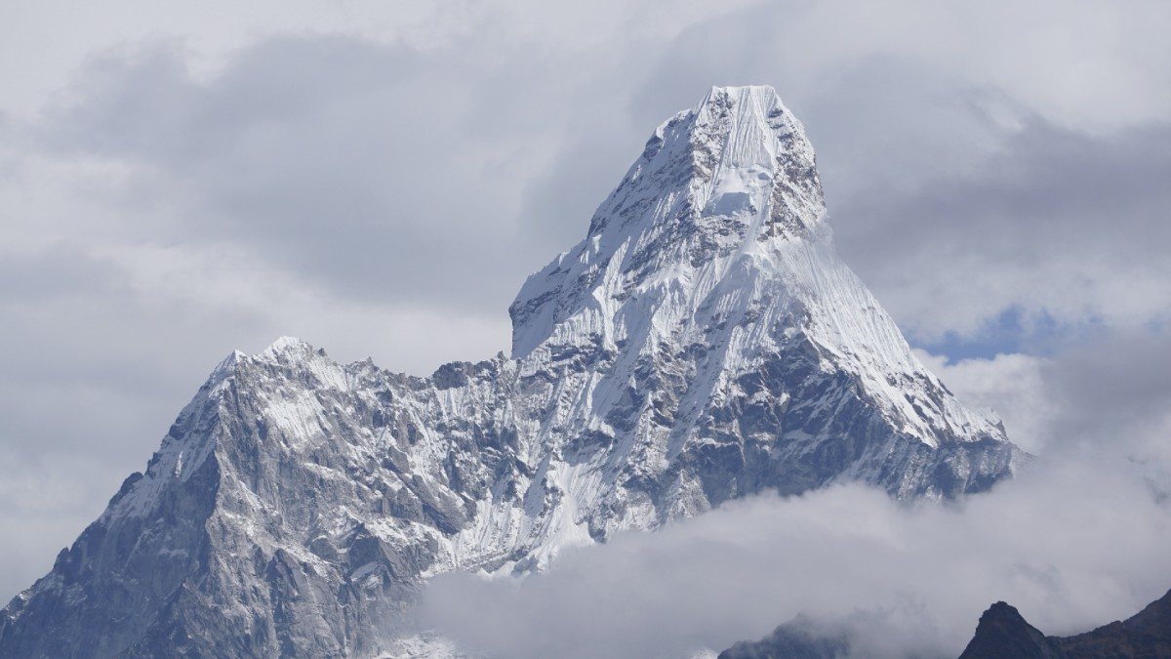
排名 | 山峰 | 顶部700 米角度 | 海拔 | 国家
1 | 拜塔布拉克 | 50.9 | 7285 | 巴
2 | 玛夏布洛姆 K1 | 48.9 | 7821 | 巴
3 | 乔格里 K2 | 48.8 | 8611 | 中/巴
4 | 楠达德维山 | 48 | 7816 | 印
5 | 慕士塔格塔 | 45.4 | 7276 | 中/巴
6 | 罗布森山 | 44.4 | 3959 | 加
7 | 贡嘎山 | 43.3 | 7508 | 中
8 | 莫慕希尔 | 43.2 | 7414 | 巴
= | 沃丁顿山 | 43.2 | 4019 | 加
= | 雅克辛嘎丹峰 | 43.2 | 7469 | 巴
11 | 布洛阿特/K3 | 672 | 8051 | 中/巴
12 |  | 664 | 7285 | 巴
= | 珠峰 | 664 | 8848 | 中/尼
14 | 雷尼尔山 | 638 | 4393 | 美
15 | 坎巨提峰 | 634 | 7760 | 巴
16 | 安纳普尔娜 II | 630 | 7937 | 尼
17 | 马卡鲁峰 | 627 | 8485 | 中/尼
18 | 海斯山 | 624 | 4216 | 美
19 | 干城章嘉峰 | 617 | 8586 | 尼/印
20 | 贡嘎山 | 608 | 7556 | 中
21 |  |  | 6960.8

